Order
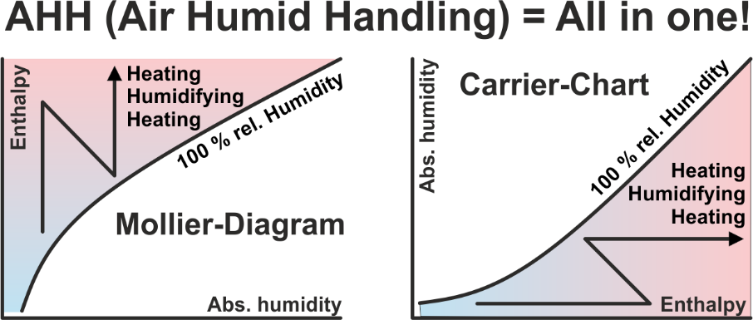
Die Software AHH enthält 15 Applikationen, unter anderem auch die Applikation GHH. Mit der Software AHH kann man im Mollier-HX-Diagramm alle Prozesse mit feuchter Luft berechnen und darstellen. Mit der Software GHH kann man im Mollier-TX-Diagramm den Kühlprozess für beliebige Gase und Dämpfe berechnen und darstellen. Diese Software richtet sich an Verfahrensingenieure, welche umweltschädliche Dämpfe kondensieren und zurückgewinnen möchten. Es gibt kostenlose Software, bei der man häufig feststellen muss, dass wenn etwas nichts kostet, dies auch nicht viel Wert ist. Es gibt Software, die nur die Hälfte kostet, wo man sagen muss, dass diese Software vielleicht nur die Hälfte der Möglichkeiten bietet. Es gibt unsere Software, die von mehr als 8'000 Ingenieuren weltweit verwendet wird. Es kann zwischen Einzellizenzen und Netzwerklizenzen ausgewählt werden. Der Preis für Netzwerklizenzen hängt davon ab, wie viele Benutzer die Software gleichzeitig an einem Arbeitsplatz im gesamten Netzwerk verwenden möchten.

AHH in Hochsprache |  | Mollier- & Carrier-Diagramm, Luftprozesse, meteorologische Daten
DWT in Hochsprache |  | Umrechnung: Temperatur - Rel. Feuchte - Abs. Feuchte
MDI in Hochsprache |  | Meteorologische Daten Schnittstelle, Selektion der Betriebszeiten
TEM in Hochsprache |  | Berechnung aller mittleren logarithmischen Temperaturdifferenzen
GLY in Hochsprache |  | Sole-Eigenschaften und Leistungsvergleich für KV-Systeme
FRO in Hochsprache |  | Berechnung der Abtauzeit von lamellierten Wärmetauschern
RFT in Hochsprache |  | Berechnung der Rippenfusstemperatur in Luftkühlern
REF in Hochsprache |  | Unterkritisch: Kältekreis-Prozess optimieren
KES in Hochsprache |  | Berechnung von Eisspeichern für die Kaltwasserproduktion 6/12°C
HDH in Hochsprache |  | Berechnung der Heizgradtage und Kühlgradtage
MRM in Hochsprache |  | Kühlbedarf im Hochsommer - Meteorologisches Risikomanagement (Demnächst verfügbar!)
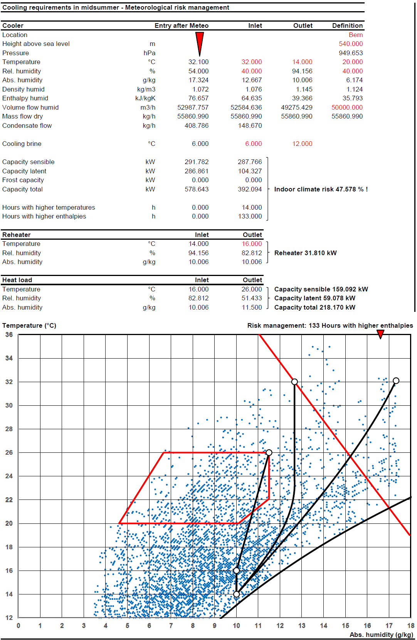
CLR in Hochsprache |  | Berechnung der Kühllast von Räumen
HLR in Hochsprache |  | Berechnung der Heizlast von Räumen
AHU in Hochsprache |  | Neutraler RLT-Geräte Konfigurator für Projekte
GHH in Hochsprache |  | Mollier-Diagramm für Gas-Dampf-Gemische zum Dampf kondensieren

1 | German |  |  |  |  |  |  | Hochsprachige Applikationen können während 30 Tagen getestet werden!
2 | English |  |  |  |  |  |  | Bei allen Preisen handelt es sich um einmalige Kosten!
3 | Italian |  |  |  |  |  |  | Für Kunden im Ausland wird keine MWST fällig.
4 | French |  |  |  |  |  |  | Für Kunden in der Schweiz wird zusätzlich eine MWST von 8.1% fällig.
1 | Sprache |  |  |  |  |  |  | Nach Eingang Ihrer Bestellung erhalten Sie unsere Rechnung mit Bankverbindung per E-Mail.
 |  |  |  |  |  |  |  | Für Excel-Software-Bestellungen benötigen wir Ihren Firmen-Logo als Bitmap per E-Mail.
1 | CHF | 1.000
2 | EUR | 1.114 |  |  |  |  |  | Fragen Sie bitte die minimale Menge an!
3 | USD | 1.309
1 | Währung |  |  |  | Ihre Auswahl:
 |  |  |  |  | Von der Seite: High-language applications | CHF | 0.00
 |  |  |  |  | Von der Seite: Excel applications 1 | CHF | 0.00
 |  |  |  |  | Von der Seite: Excel applications 2 | CHF | 0.00

 |  |  |  |  | Total netto, Vorauszahlung: | CHF | 0.00

 |  |  | Bestellung bitte per E-Mail an: | info@zcs.ch
 |  |  | Datum: | 08/01/2026
Zeller Consulting Suisse GmbH |  |  | Firma:
HVAC solutions |  |  | Branche:
Dipl.-Ing. Marin Zeller FH, VDI |  |  | Sachbearbeiter:
Jurastrasse 35 |  |  | Strasse:
CH-3063 Ittigen |  |  | Land / PLZ / Ort:
 |  |  | Telefon:
www.zcs.ch |  |  | Telefax:
info@zcs.ch |  |  | E-Mail:
+41 79 222 66 42 |  |  | Home page:

Auf unseren Rechnungen steht: 2 Jahre kostenloser Support und Updates auf Anfrage. Senden Sie uns eine Kopie dieser Rechnung per E-Mail zusammen mit Ihrer Anfrage. Supportdefinition: Jegliche Art von Dienstleistung und Unterstützung. Download-Dateien von hochsprachigen Versionen, wie z.B. das AHHSetup.exe, unbedingt speichern für späteren selbständigen Transfer in eine andere IT-Umgebung mit der Datei LicensingTool.exe, siehe Benutzer Installations-Anleitung. Nach Ablauf der kostenlosen Supportzeit fallen ansonsten Kosten für ein Update an. Man kann jedoch ein Update/Upgrade und weitere 2 Jahre Support erwerben. Update und Upgrade werden oft miteinander verwechselt. Bei einem Update werden Fehler behoben. Innerhalb der Supportperiode ist das kostenlos. Nach Ablauf der Supportperiode ist das kostenpflichtig gemäss aktueller downloadbarer Preisliste. Ein Upgrade bringt jedoch erforderliche Anpassungen an neue Betriebssysteme oder Erweiterungen durch die der Funktionsumfang der Applikation steigt, was immer kostenpflichtig ist. Unser Support für Netzwerk-Lizenzen beschränkt sich darauf, dass die Applikation auf dem Server einwandfrei funktioniert. Für die Verknüpfung zu den Clients findet man in der Benutzer Installations-Anleitung zusätzliche Hinweise. Da jedoch Netzwerke wie auch Firewalls kundenspezifisch eingerichtet sind, muss selber dafür gesorgt werden, dass die Applikation auch bei den Clients einwandfrei funktioniert. So muss zum Beispiel auch das Port auf dem Server freigegeben werden, damit der Client überhaupt durch die Firewall zum Server kommt. Die Registration ID und der License Key ändern nur, wenn an der Hardware Veränderungen vorgenommen wurden. Das gleiche gilt für grössere Anpassungen am Betriebssystem. Wir empfehlen daher dringend, nicht in kurzen Abständen Veränderungen vorzunehmen, haben wir doch mehrheitlich Kunden, welche 5 bis 10 Jahre keine neuen Schlüssel benötigen. Im Weiteren kann vor solch wirklich unvermeidlichen Aktionen die Lizenz tran

High-language applications
Hochsprachige Applikationen |  | Full | Update | Upgrade | Typ | CHF | Test | Auswahl | Preisbeispiele | Full | Typ

AHH | Enthält 14 Applikationen - Siehe Seite "Order" - Studenten-Version |  |  |  |  | 0.00 | FALSE | 1 or 2 | Vollversion für 1 Client, Einzellizenz | 1 | 1
 | Enthält 14 Applikationen - Siehe Seite "Order" - Lehrer-Version |  |  |  |  | 0.00 | FALSE | 1 or 2 | Vollversion für 2 Clients, Einzellizenz | 2 | 1
 | Enthält 14 Applikationen - Siehe Seite "Order" - Firmen-Version |  |  |  |  | 0.00 | FALSE | 1 or 2 | Vollversion für 1 Client //, Netzwerklizenz | 1 | 2
CCSX | CCSX Interne Schaltung für KV-WT zeichnen |  |  |  |  | 0.00 | FALSE | 1 or 2 | Vollversion für 4 Clients //, Netzwerklizenz | 4 | 2
SIC | SIC Interne Schaltung für Standard-WT zeichnen |  |  |  |  | 0.00 | FALSE | 1 or 2 | Vollversion für 6 Clients //, Netzwerklizenz | 6 | 2

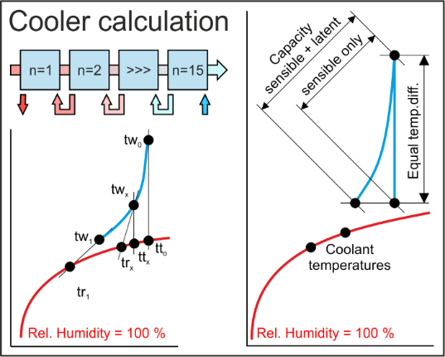
HES | Selektion diverser Lamellen-Luftkühler mit flüssigen Medien |  |  |  |  | 0.00 | FALSE | 1 or 2 | EXE Applikationen können als eigenständige Applikationen erworben werden.
EXE | Selektion diverser Lamellen-Lufterhitzer mit flüssigen Medien |  |  |  |  | 0.00 | FALSE | 1 or 2
 | Selektion diverser Lamellen-Kältemittel-DX-Verdampfer |  |  |  |  | 0.00 | FALSE | 1 or 2
 | Selektion diverser Lamellen-Kältemittel-Kondensator |  |  |  |  | 0.00 | FALSE | 1 or 2
 | Wärmerückgewinnung CCSB, Selektion mit diversen Geometrien |  |  |  |  | 0.00 | FALSE | 1 or 2
 | Wärmerückgewinnung CCSD, Selektion mit diversen Geometrien |  |  |  |  | 0.00 | FALSE | 1 or 2
 | Wärmerückgewinnung CCSF, Selektion mit diversen Geometrien |  |  |  |  | 0.00 | FALSE | 1 or 2
HES | Selektion diverser Lamellen-Luftkühler mit flüssigen Medien |  |  |  | 1 | 0.00 | TRUE | 1 or 2 | DLLs werden nur verkauft, sofern eine Vereinbarung unterschrieben wird. Diese verbietet den Weiterverkauf.
DLL | Selektion diverser Lamellen-Lufterhitzer mit flüssigen Medien |  |  |  | 1 | 0.00 | TRUE | 1 or 2
 | Selektion diverser Lamellen-Kältemittel-DX-Verdampfer |  |  |  | 1 | 0.00 | TRUE | 1 or 2
 | Selektion diverser Lamellen-Kältemittel-Kondensator |  |  |  | 1 | 0.00 | TRUE | 1 or 2
 | Wärmerückgewinnung CCSB, Selektion mit diversen Geometrien |  |  |  | 1 | 0.00 | TRUE | 1 or 2
 | Wärmerückgewinnung CCSD, Selektion mit diversen Geometrien |  |  |  | 1 | 0.00 | TRUE | 1 or 2
 | Wärmerückgewinnung CCSF, Selektion mit diversen Geometrien |  |  |  | 1 | 0.00 | TRUE | 1 or 2

Einführung in die Applikationen |  | Tage |  |  |  | CHF
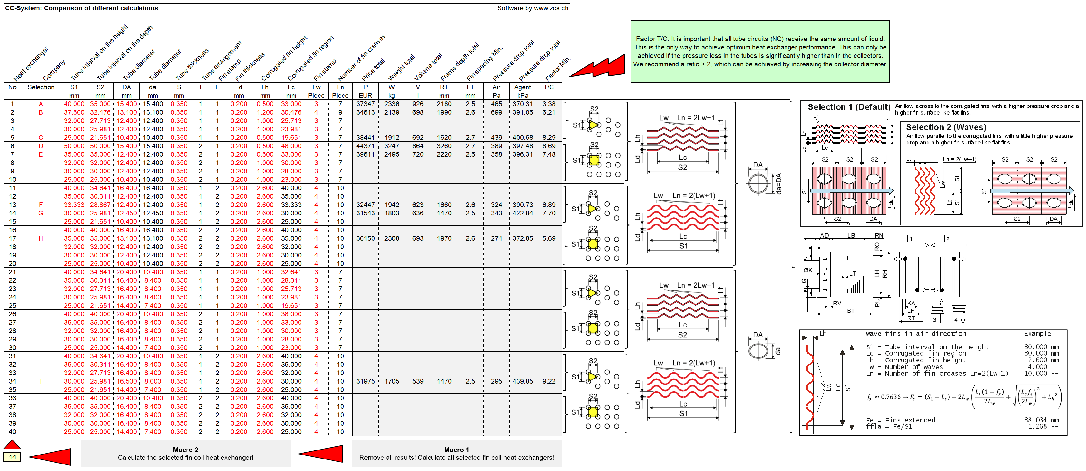
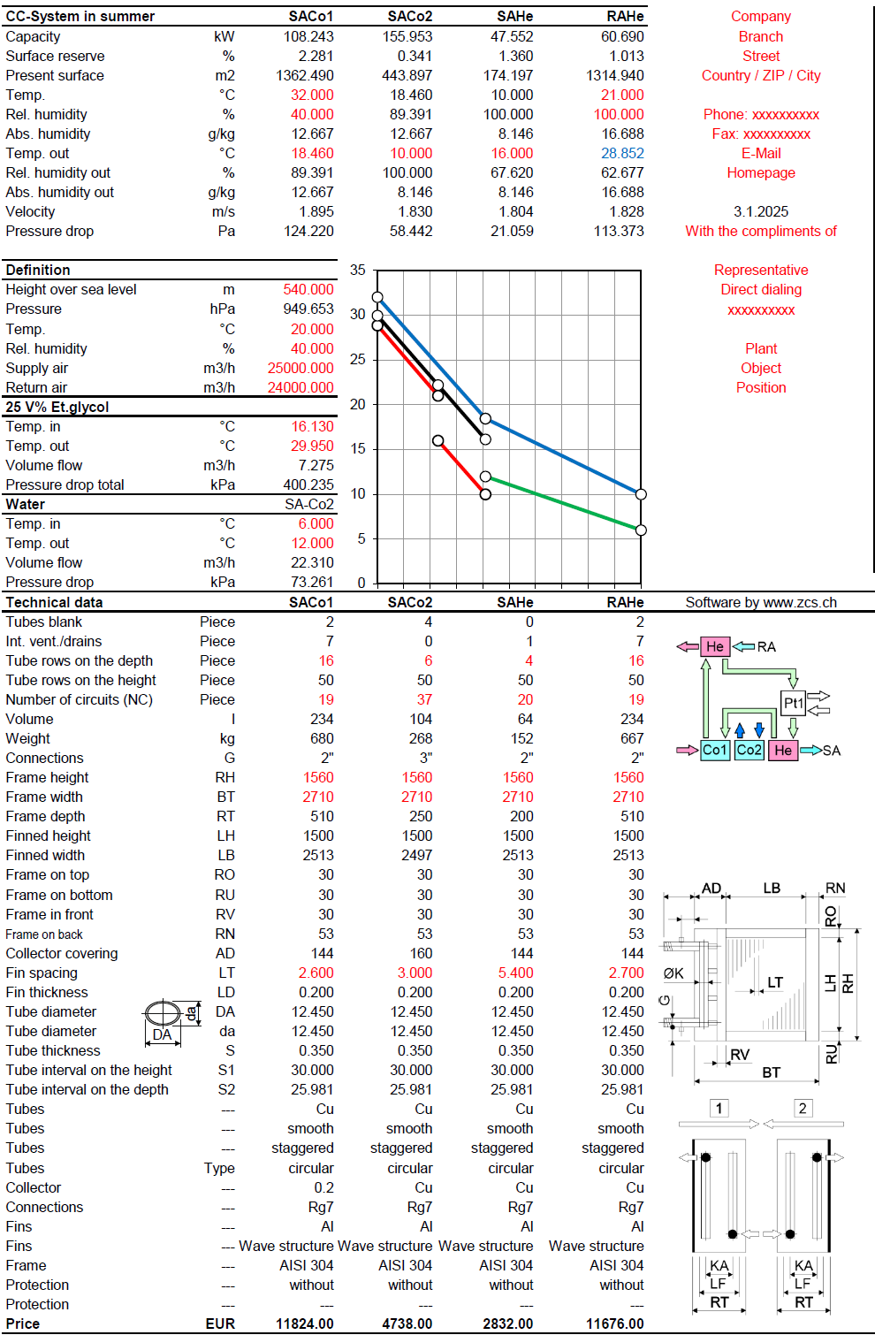
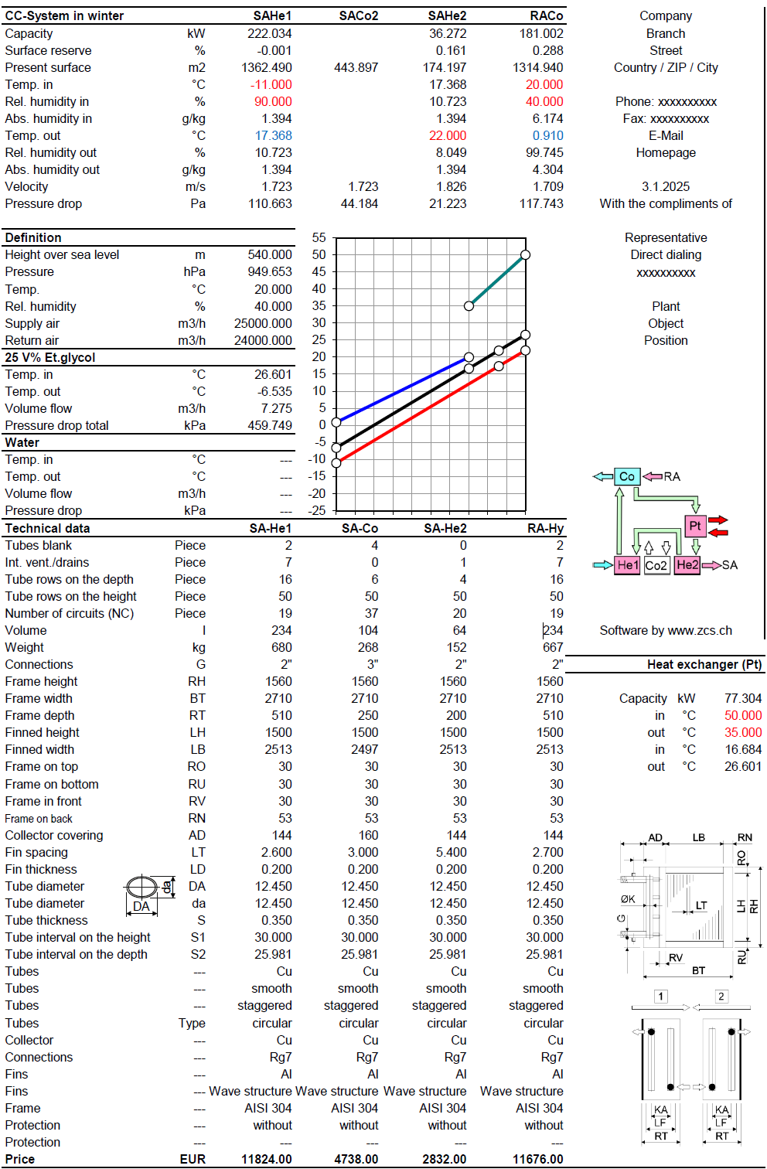
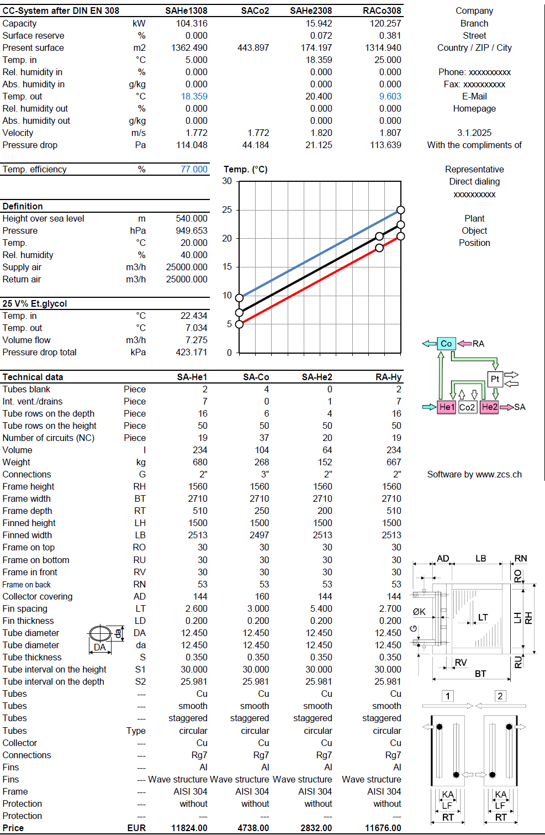
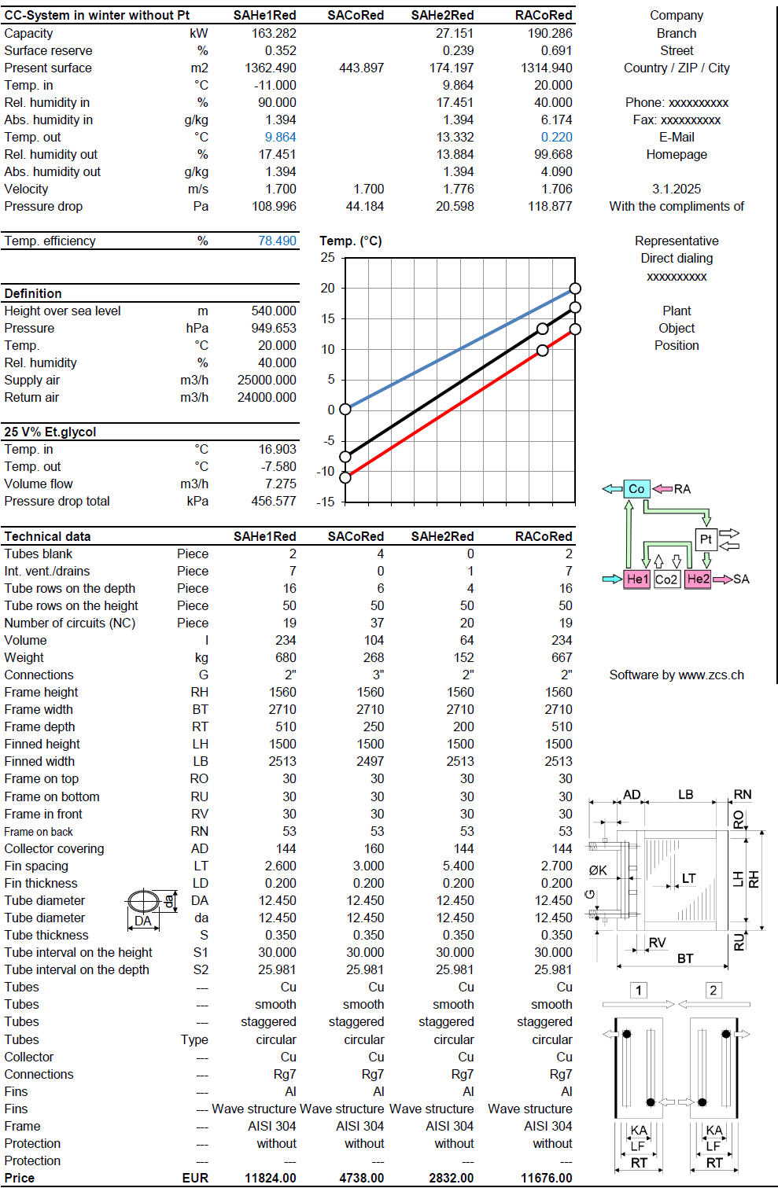
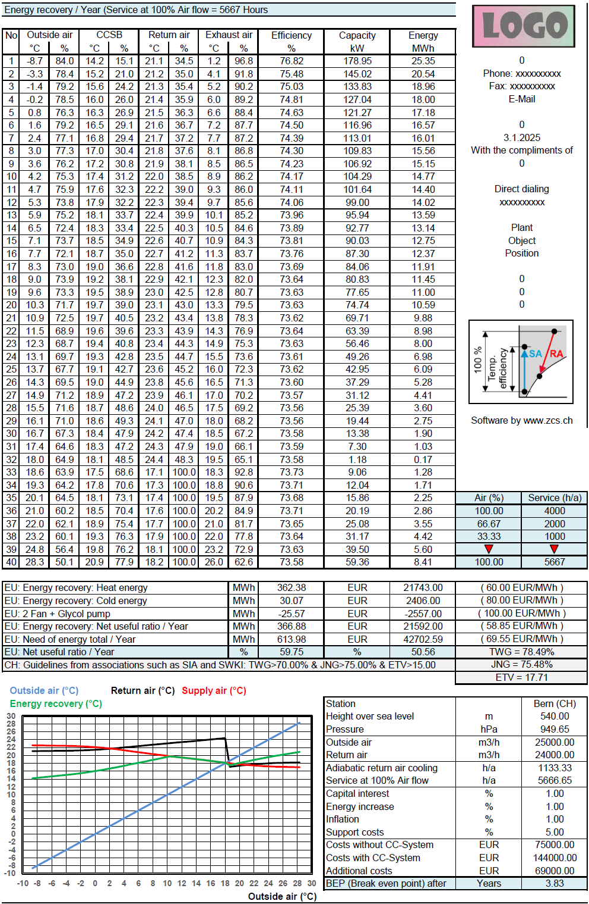
TDB | Training in Bern - 6 Stunden pro Tag |  |  |  |  | 0.00

 |  | Total netto, Vorauszahlung: |  |  | CHF | 0.00

Sofern Sie Klimageräte produzieren, sollten Sie weiterlesen! Hochsprachige neutrale Applikationen (EXEs, DLLs, GUIDLLs) zur Berechnung der 3 wichtigsten Wärmetauscher (Erhitzer, Kühler, Kondensator, Verdampfer) sind bis Mitte 2024 erhältlich. Applikationen zur Berechnung der 4 wichtigsten Wärmerückgewinnungssysteme sind bis Ende 2025 erhältlich. Weil Vergleiche zu unterschiedlichsten Geometrien möglich sind, können Sie alle DLLs von Wärmetauscherproduzenten löschen.

Bei Klimageräten sind die maximalen Abmessungen BT und RH für die lamellierten Wärmetauscher inklusive der Rahmen bekannt. Man möchte aus einer Anzahl diverser Geometrien, also zum Beispiel von diversen Herstellern, den optimalen lamellierten Wärmetauscher bestimmen. Die Applikationen HES bieten diese Auswahl an, indem zuerst bis zu 40 diverse lamellierte Wärmetauscher mit einem Makro berechnet und die relevanten Auswahlkriterien angezeigt werden. Aus diesen kann der optimale lamellierte Wärmetauscher ausgewählt werden.

Für die untenstehenden Energierückgewinnungssysteme werden Berechnungen für Konditionen im Winter, im Sommer, nach DIN EN 308, für den Energiebedarf pro Jahr, für die Wirtschaftlichkeit und für die Amortisation erstellt, siehe rechts ein Beispiel für das System CCSF.

CCSB Winterbetrieb Sommerbetrieb |  |  |  |  |  | Zeller Consulting Suisse GmbH
 |  |  |  |  |  | HVAC solutions
 |  |  |  |  |  | Marin Zeller
 |  |  |  |  |  | Jurastrasse 35
 |  |  |  |  |  | CH-3063 Ittigen

CCSD Winterbetrieb Sommerbetrieb |  |  |  |  |  | www.zcs.ch
 |  |  |  |  |  | info@zcs.ch
 |  |  |  |  |  | +41 (0)79 222 66 42

CCSF Winterbetrieb Sommerbetrieb

Excel applications 1
Excel basierende Applikationen werden nur noch ungeschützt angeboten, da gecrackt wurde. Dafür können sie auf mehreren Computern installiert werden. |  | Full | Update | Upgrade | Typ | CHF | Test | Auswahl | Preisbeispiele |  | Full | Typ | HEH-G

AHH | AHH-Excel-Version (Mollier-TX-Diagramm) |  |  |  | 2 | 0.00 | FALSE | 2 | Vollversion für 1 ungeschützte Anwendung |  | 1 | 2
DEH | Wirtschaftlichkeit von RLT-Geräten mit Wärmerückgewinnung |  |  |  | 2 | 0.00 | FALSE | 2 | --- |  | --- | --- |  | Anwendbar für beliebige Gase, wie zum Beispiel Luft, welche umweltschädliche Dämpfe enthalten, welche man durch Abkühlung auskondensieren und abscheiden kann. Die Dämpfe sind in der Praxis Gemische von Wasserdampf und umweltschädlichen Dämpfen, wie zum Beispiel Azeton. Für diese kommen die Gesetze von Raoult und Dalton zur Anwendung, welche beschreiben, wie sich der Partialdruck dieses Gemisches berechnen lässt.
EAC | Wirtschaftlichkeitsvergleich von Kreislaufverbundsystemen |  |  |  | 2 | 0.00 | FALSE | 2 | --- |  | --- | ---
HEH | Lamellen-Lufterhitzer mit flüssigen Medien |  |  |  | 2 | 0.00 | FALSE | 2
 | Lamellen-Luftkühler mit flüssigen Medien |  |  |  | 2 | 0.00 | FALSE | 2 | Hinweis
 | Lamellen-Kältemittel-Kondensator |  |  |  | 2 | 0.00 | FALSE | 2
 | Lamellen-Kältemittel-DX-Verdampfer |  |  |  | 2 | 0.00 | FALSE | 2 | Update und Upgrade werden oft miteinander verwechselt. Bei einem Update werden Fehler behoben. Innerhalb der Supportperiode ist das kostenlos. Nach Ablauf der Supportperiode ist das kostenpflichtig gemäss aktueller downloadbarer Preisliste. Ein Upgrade bringt jedoch erforderliche Anpassungen an neue Betriebssysteme oder Erweiterungen durch die der Funktionsumfang der Applikation steigt, was immer kostenpflichtig ist.
 | Lamellen-Kältemittel-RC-Verdampfer |  |  |  | 2 | 0.00 | FALSE | 2
 | Lamellen-CO2-Kühler in der überkritischen Region |  |  |  | 2 | 0.00 | FALSE | 2
 | Lamellen-Kältemittel-Heissgaskühler |  |  |  | 2 | 0.00 | FALSE | 2
 | Lamellen-Dampfkondensator |  |  |  | 2 | 0.00 | FALSE | 2
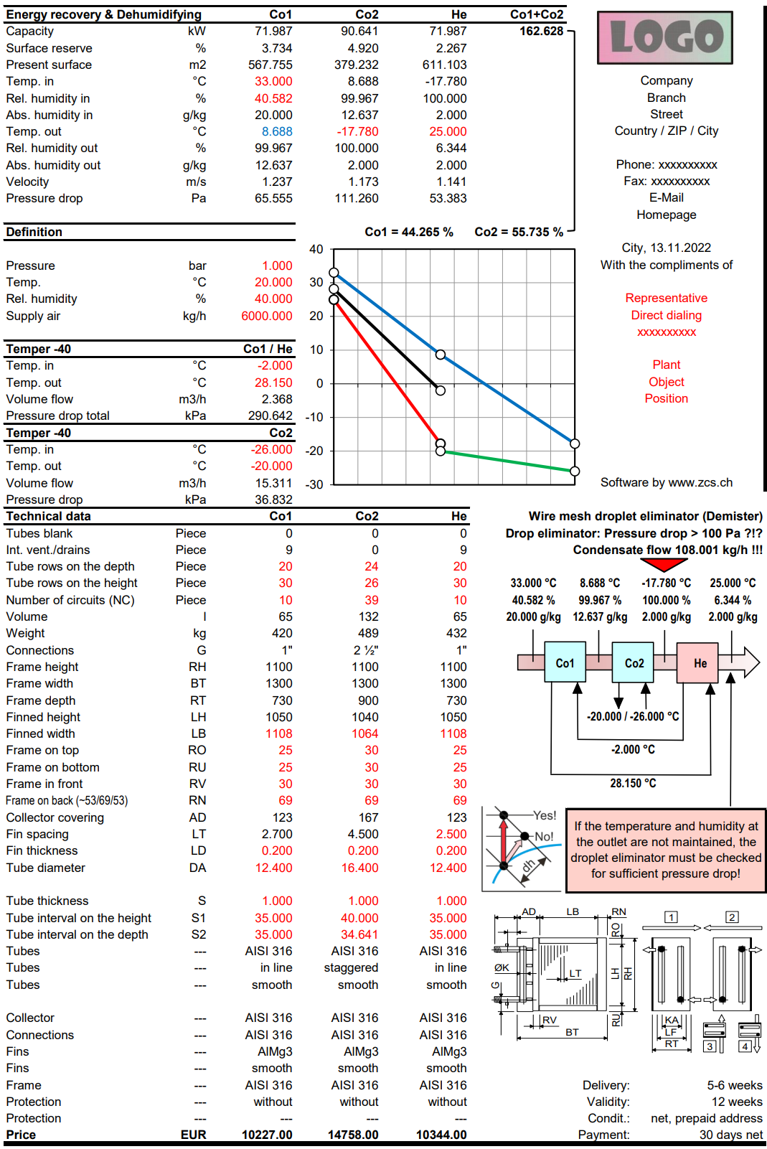
 | Glattrohr-Dampfkondensator |  |  |  | 2 | 0.00 | FALSE | 2
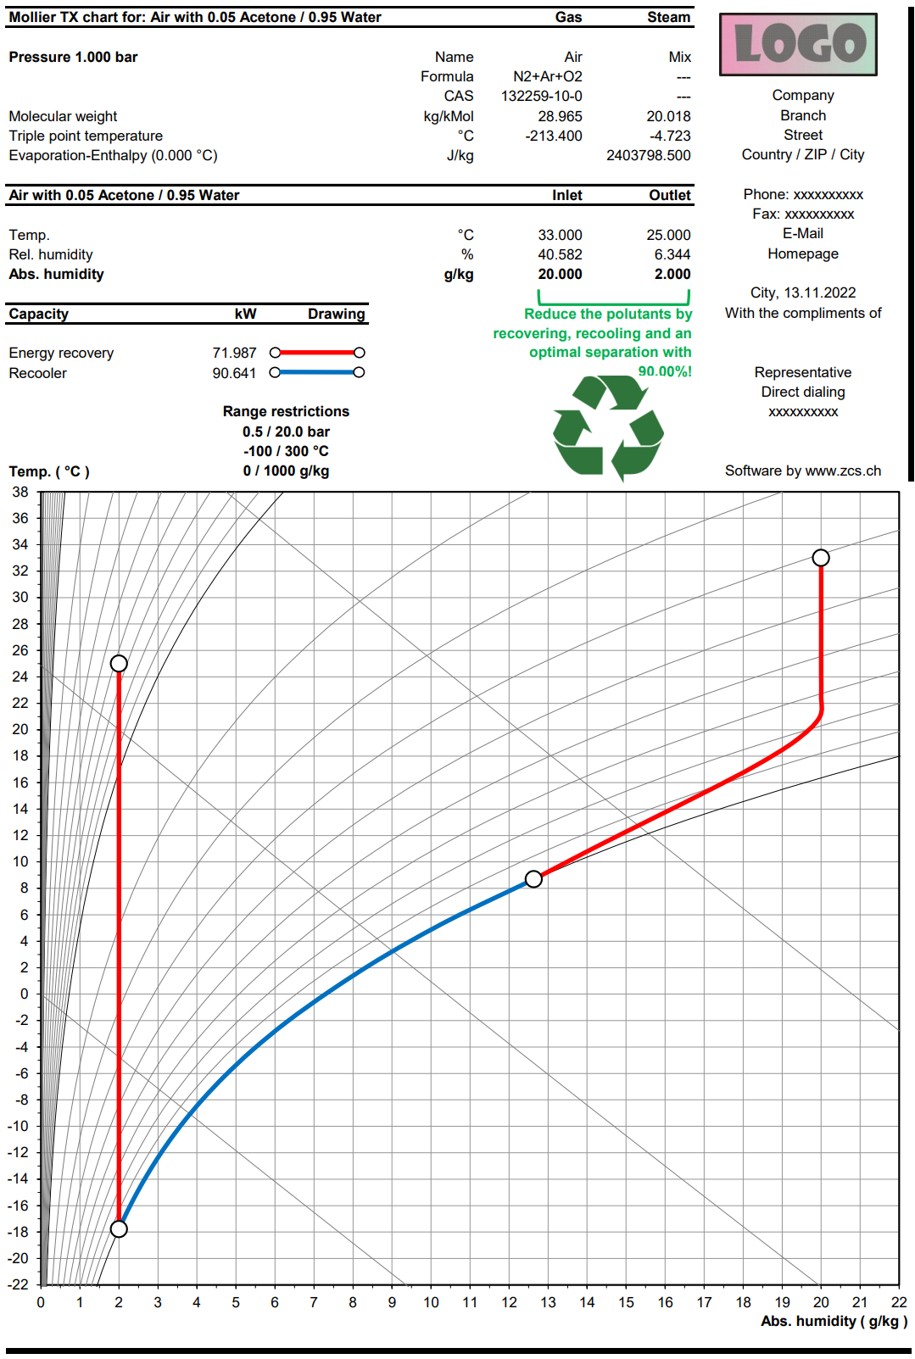
 | Lamellen-Luftkühler mit flüssigen Medien - Elektrischer Defroster |  |  |  | 2 | 0.00 | FALSE | 2
 | Lamellen-Kältemittel-DX-Verdampfer - Elektrischer Defroster |  |  |  | 2 | 0.00 | FALSE | 2 | Häufig angewandte Energierückgewinnungssysteme
 | Lamellen-Kältemittel-RC-Verdampfer - Elektrischer Defroster |  |  |  | 2 | 0.00 | FALSE | 2
 | Lamellen-Luftkühler mit fl. Medien - Defroster mit fl. Medien |  |  |  | 2 | 0.00 | FALSE | 2
 | Lamellen-Kältemittel-DX-Verdampfer - Defroster mit fl. Medien |  |  |  | 2 | 0.00 | FALSE | 2 |  | Winterbetrieb | Sommerbetrieb
 | Lamellen-Kältemittel-RC-Verdampfer - Defroster mit fl. Medien |  |  |  | 2 | 0.00 | FALSE | 2
 | Lamellen-Changeover mit flüssigen Medien |  |  |  | 2 | 0.00 | FALSE | 2 | CCSB Split
 | Lamellen-Changeover mit Kältemitteln |  |  |  | 2 | 0.00 | FALSE | 2
 | Lamellen-Changeover CO2 superkritisch |  |  |  | 2 | 0.00 | FALSE | 2
 | Lamellen-Luftkühler mit flüssigen Medien im Gleichstrom |  |  |  | 2 | 0.00 | FALSE | 2
 | Kissenplatten-WT für Rückgewinnung schädlicher Dämpfe |  |  |  | 2 | 0.00 | FALSE | 2
 | Kissenplatten-WT für Eisspeicher |  |  |  | 2 | 0.00 | FALSE | 2
 | Kissenplatten-WT, Fallfilmkühler für Eiswasser |  |  |  | 2 | 0.00 | FALSE | 2 | CCSD Split
REF | Unterkritisch: Kältekreis-Prozess optimieren |  |  |  | 2 | 0.00 | FALSE | 2
CAP | Unterkritisch: Kapillar-Druckverlust im Einspritzverdampfer |  |  |  | 2 | 0.00 | FALSE | 2
CO2 | Überkritisch: Kapillar-Druckverlust im Einspritzverdampfer |  |  |  | 2 | 0.00 | FALSE | 2
HEH-G | Lamellen-Gaserhitzer mit flüssigen Medien |  |  |  | 2 | 0.00 | FALSE | 2
 | Lamellen-Gaskühler mit flüssigen Medien- Elektrischer Defroster |  |  |  | 2 | 0.00 | FALSE | 2
 | Lamellen-Gaskühler als Einspritzverdampfer - Elektrischer Defroster |  |  |  | 2 | 0.00 | FALSE | 2
 | Lamellen-Gaskühler als Umlaufverdampfer - Elektrischer Defroster |  |  |  | 2 | 0.00 | FALSE | 2
 | CCSU, Rückgewinnung schädlicher Dämpfe mit Lamellen-WT |  |  |  | 2 | 0.00 | FALSE | 2
CCS | CCSB Split Lamellen-WT - Funktion siehe rechts |  |  |  | 2 | 0.00 | FALSE | 2 | CCSF Split
 | CCSD Split Lamellen-WT - Funktion siehe rechts |  |  |  | 2 | 0.00 | FALSE | 2
 | CCSF Split Lamellen-WT - Funktion siehe rechts |  |  |  | 2 | 0.00 | FALSE | 2
 | CCSG Split Lamellen-WT - Funktion siehe rechts |  |  |  | 2 | 0.00 | FALSE | 2
 | CCSH Split Lamellen-WT - Funktion siehe rechts |  |  |  | 2 | 0.00 | FALSE | 2
 | CCSJ Split Lamellen-WT - Funktion siehe rechts |  |  |  | 2 | 0.00 | FALSE | 2
 | CCSU Split Lamellen-WT - Funktion siehe rechts |  |  |  | 2 | 0.00 | FALSE | 2
 | CCSK Split Lamellen-WT - Funktion siehe rechts |  |  |  | 2 | 0.00 | FALSE | 2
 | CCSM Split Lamellen-WT - Funktion siehe rechts |  |  |  | 2 | 0.00 | FALSE | 2
 | CCSE Split Lamellen-WT - Funktion siehe rechts |  |  |  | 2 | 0.00 | FALSE | 2 | CCSG Split
 | CCSN Split Lamellen-WT - Funktion siehe rechts |  |  |  | 2 | 0.00 | FALSE | 2

Einführung in die Applikationen |  | Tage |  |  |  | CHF

TDB | Training in Bern - 6 Stunden pro Tag |  |  |  |  | 0.00

 |  | Total netto, Vorauszahlung: |  |  | CHF | 0.00

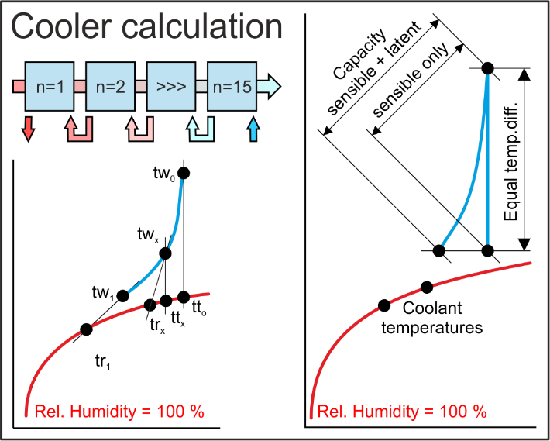
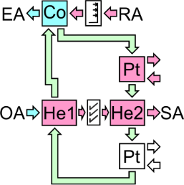
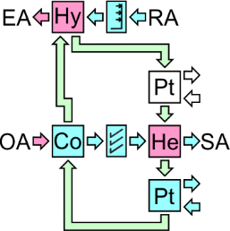
 |  |  |  |  |  |  |  |  | CCSH Split

 |  |  |  |  |  | Zeller Consulting Suisse GmbH
 |  |  |  |  |  | HVAC solutions
 |  |  |  |  |  | Marin Zeller |  |  | CCSJ Split
 |  |  |  |  |  | Jurastrasse 35
 |  |  |  |  |  | CH-3063 Ittigen

 |  |  |  |  |  | www.zcs.ch
 |  |  |  |  |  | info@zcs.ch
 |  |  |  |  |  | +41 (0)79 222 66 42 |  |  | CCSU Split

AHH-Excel-Version (Mollier-TX-Diagramm)

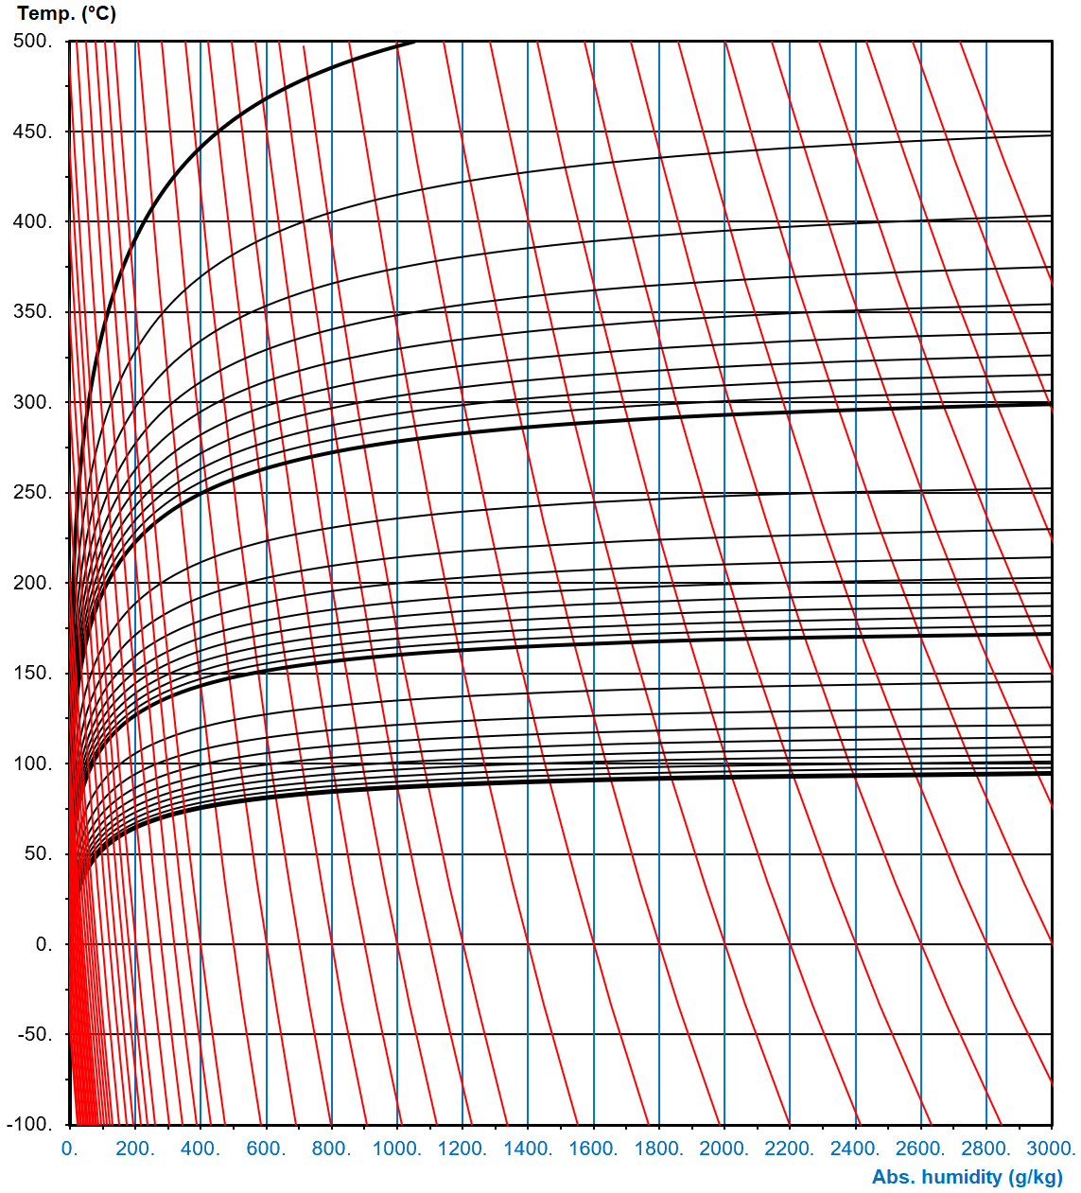
 |  |  |  |  |  |  |  |  |  |  |  |  | Kissenplatten-WT
 |  |  |  |  |  |  |  |  | Wenig angewendete Energierückgewinnungssysteme

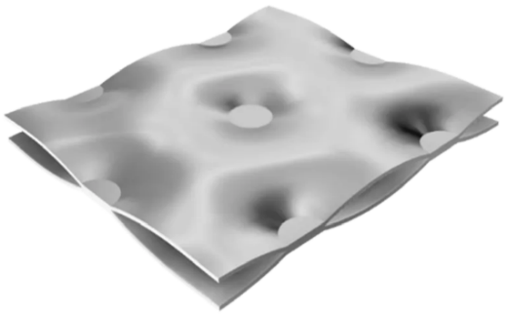
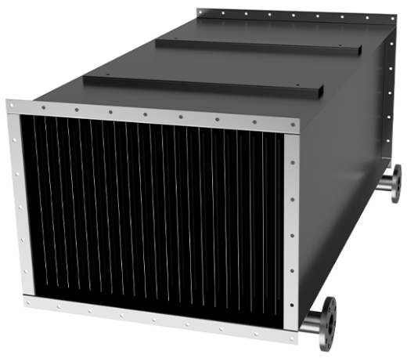
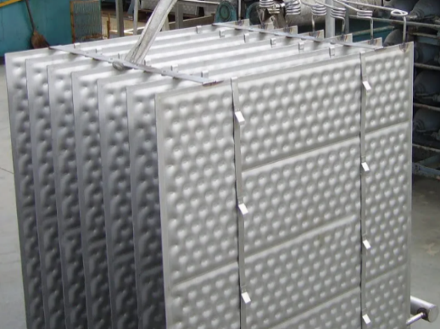
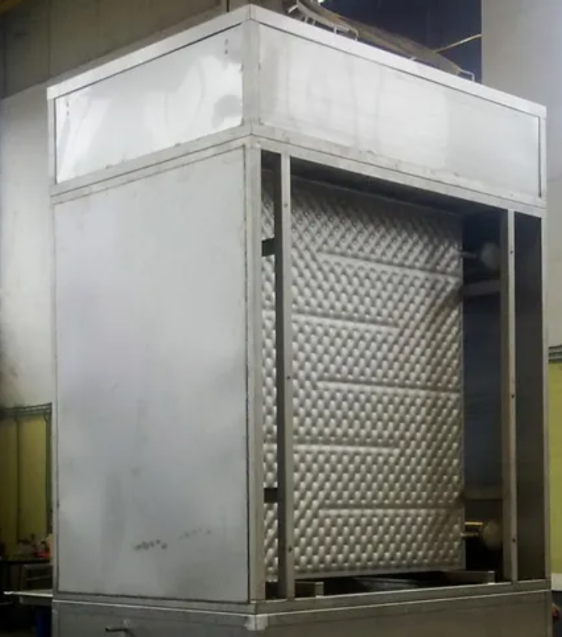
 |  |  |  |  |  |  |  |  |  |  |  |  |  |  | Kissenplatten-WT für Rückgewinnung schädlicher Dämpfe | Kissenplatten-WT für Eisspeicher | Kissenplatten-WT, Fallfilmkühler für Eiswasser
 |  |  |  |  |  |  |  |  |  | Winterbetrieb | Sommerbetrieb

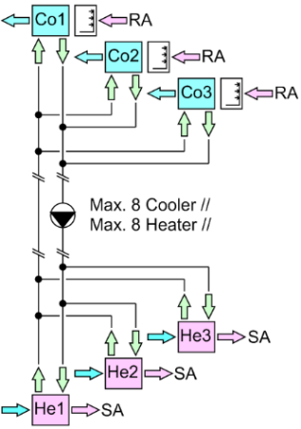
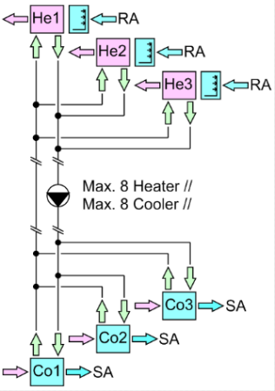
 |  |  |  |  |  |  |  |  | CCSK Split

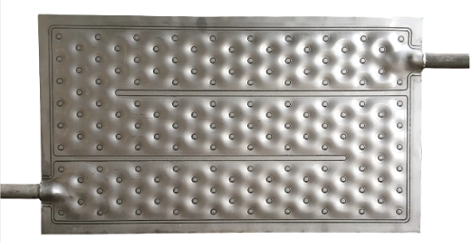

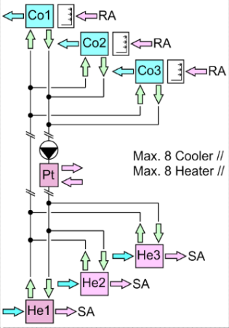
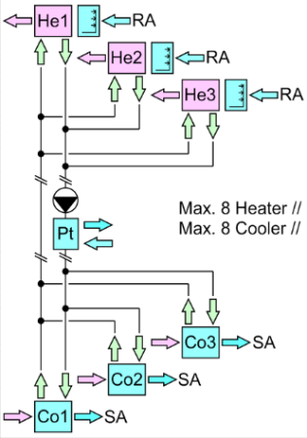
 |  |  |  |  |  |  |  |  | CCSM Split

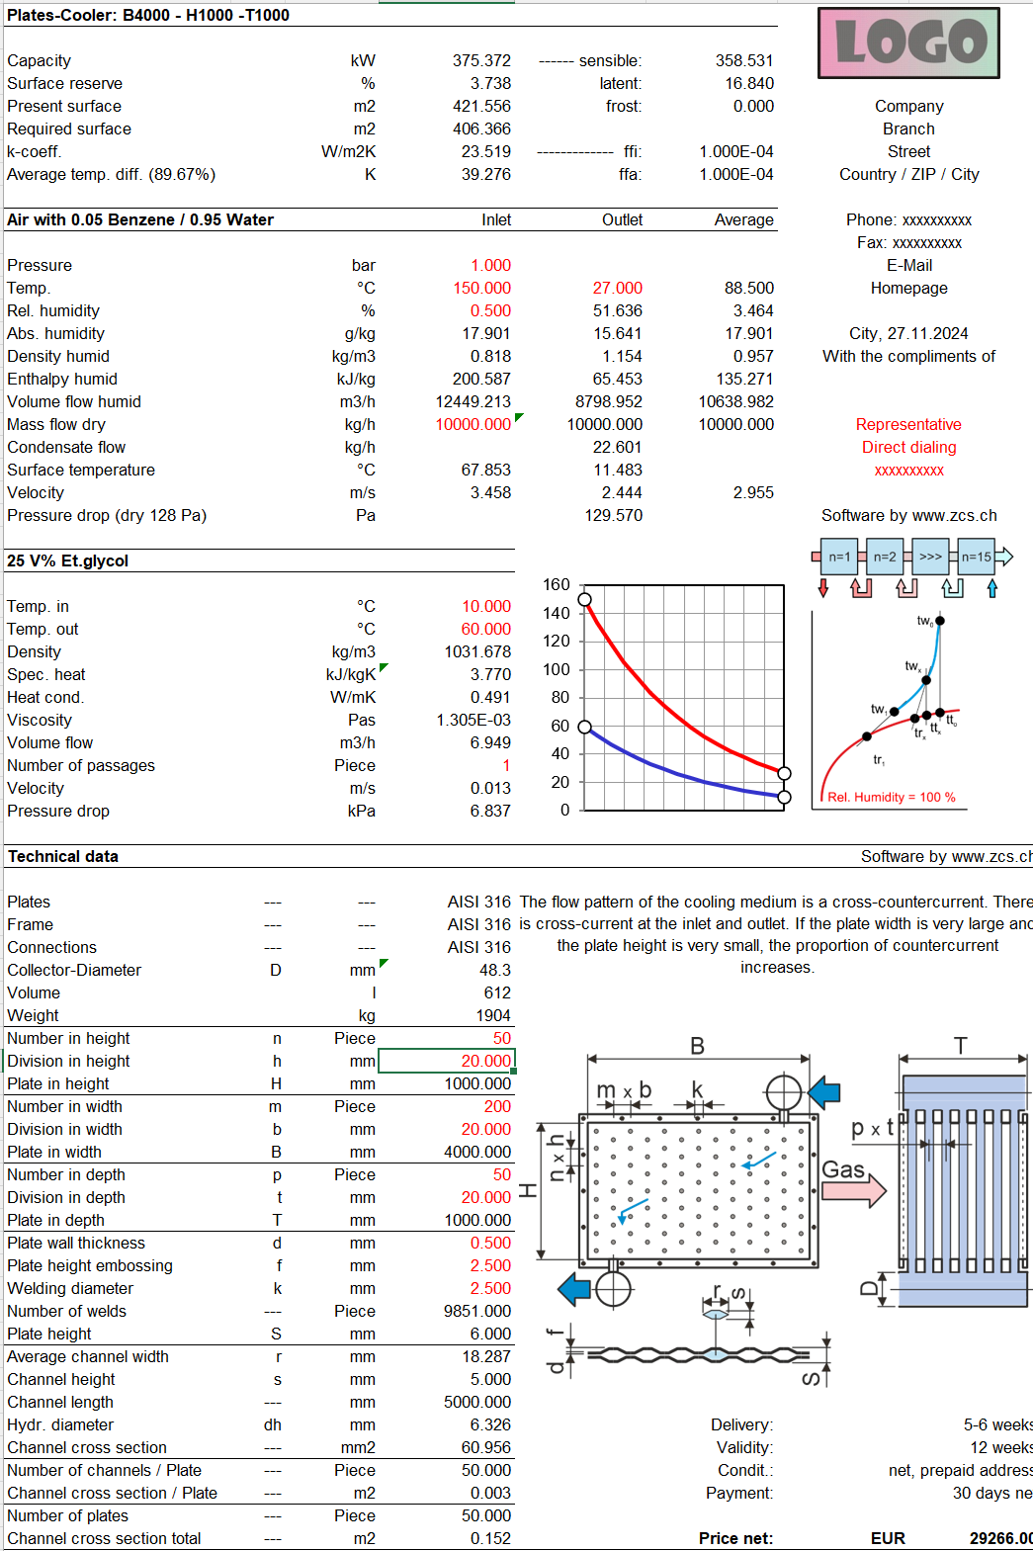
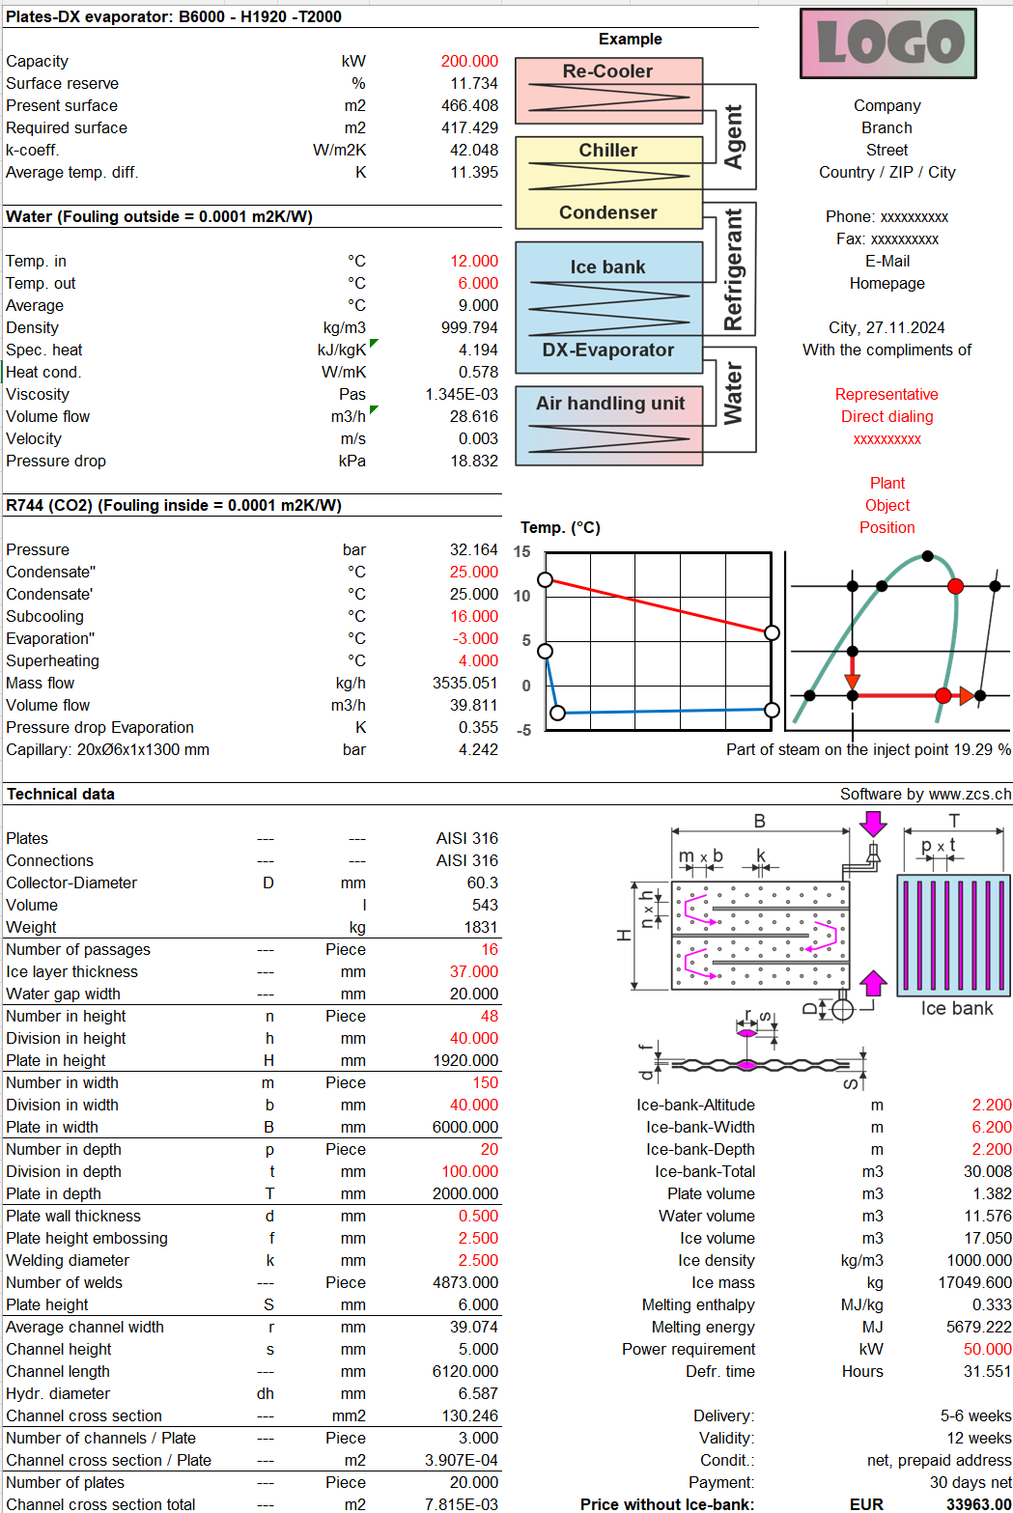
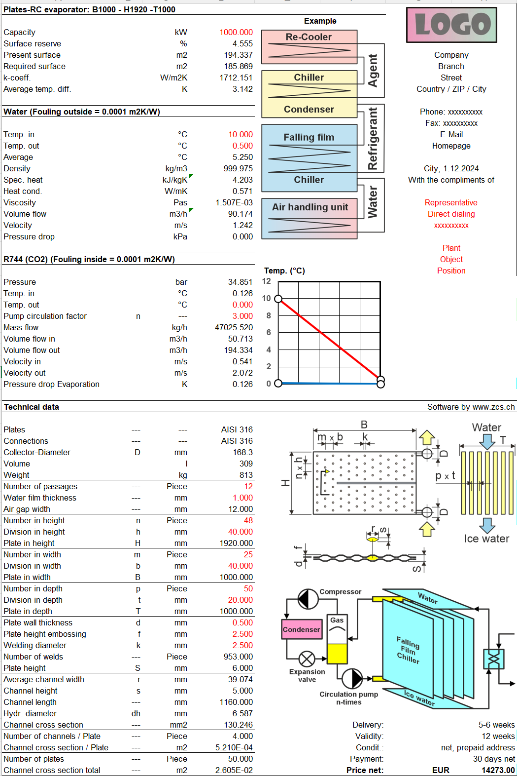

 |  |  |  |  |  |  |  |  | Selten angewendete Energierückgewinnungssysteme

 |  |  |  |  |  |  |  |  |  | Winterbetrieb | Sommerbetrieb

 |  |  |  |  |  |  |  |  | CCSE Split

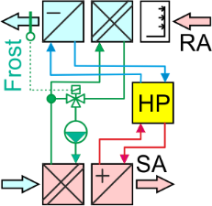
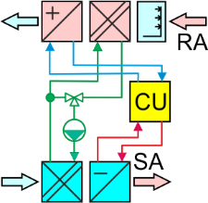
 |  |  |  |  |  |  |  |  | CCSN Split

Excel applications 2
Excel basierende Applikationen werden nur noch ungeschützt angeboten, da gecrackt wurde. Dafür können sie auf mehreren Computern installiert werden. |  | Full | Update | Upgrade | Typ | CHF | Test | Auswahl | Preisbeispiele | Full | Typ | HEH-FAN |  | MCHE

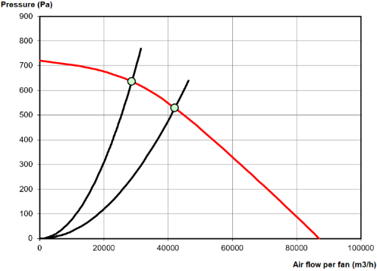
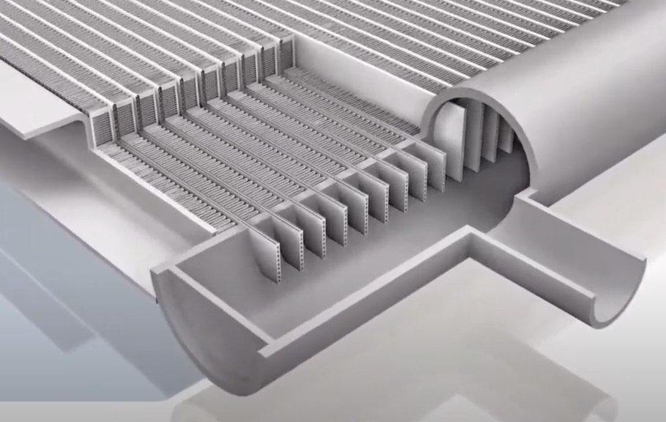
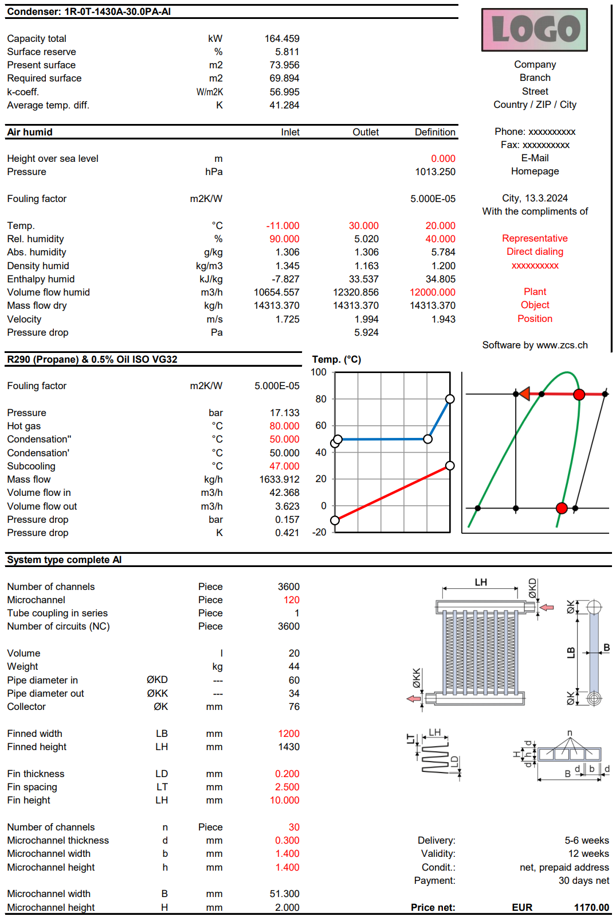
HRS | Platten-WT Luft-Luft 1-facher Kreuzstrom |  |  |  | 2 | 0.00 | FALSE | 2 | Vollversion für 1 ungeschützte Anwendung | 1 | 2
 | Platten-WT Luft-Luft 2-facher Kreuzstrom |  |  |  | 2 | 0.00 | FALSE | 2 | --- | --- | ---
 | Platten-WT Luft-Luft 1-facher Gegenstrom |  |  |  | 2 | 0.00 | FALSE | 2 | --- | --- | ---
 | Thermic-Rotor |  |  |  | 2 | 0.00 | FALSE | 2
 | Sorptions-Rotor |  |  |  | 2 | 0.00 | FALSE | 2 | Hinweis
 | Desiccant-Rotor |  |  |  | 2 | 0.00 | FALSE | 2
 | Desiccant-Rotor-System |  |  |  | 2 | 0.00 | FALSE | 2 | Update und Upgrade werden oft miteinander verwechselt. Bei einem Update werden Fehler behoben. Innerhalb der Supportperiode ist das kostenlos. Nach Ablauf der Supportperiode ist das kostenpflichtig gemäss aktueller downloadbarer Preisliste. Ein Upgrade bringt jedoch erforderliche Anpassungen an neue Betriebssysteme oder Erweiterungen durch die der Funktionsumfang der Applikation steigt, was immer kostenpflichtig ist.
 | Thermic-Regenerator |  |  |  | 2 | 0.00 | FALSE | 2
 | Sorption-Regenerator |  |  |  | 2 | 0.00 | FALSE | 2
 | Desiccant-Regenerator |  |  |  | 2 | 0.00 | FALSE | 2
 | Desiccant-Regenerator-System |  |  |  | 2 | 0.00 | FALSE | 2
 | Glattrohr-WT Luft-Luft 1 x Kreuzstrom Abluft aussen |  |  |  | 2 | 0.00 | FALSE | 2
 | Glattrohr-WT Luft-Luft 2 x Kreuzstrom Abluft aussen |  |  |  | 2 | 0.00 | FALSE | 2
 | Glattrohr-WT Luft-Luft 1 x Kreuzstrom Abluft innen |  |  |  | 2 | 0.00 | FALSE | 2 | Häufig angewandte Energierückgewinnungssysteme |  |  | HEH-VAC
 | Glattrohr-WT Luft-Luft 2 x Kreuzstrom Abluft innen |  |  |  | 2 | 0.00 | FALSE | 2
HEH-FAN | Lamellen-Lufterhitzer mit flüssigen Medien, Schnittpunkt mit Ventilator |  |  |  | 2 | 0.00 | FALSE | 2
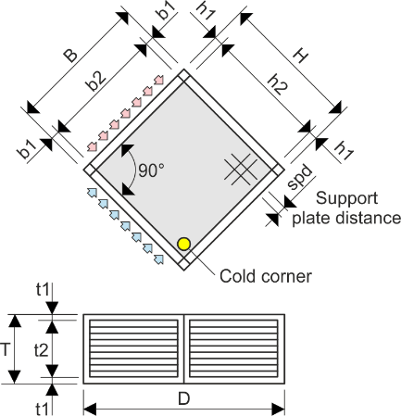
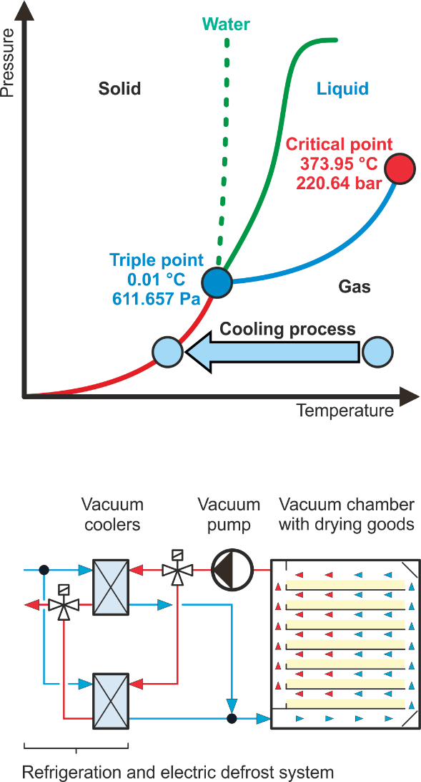
 | Lamellen-Luftkühler mit flüssigen Medien, Schnittpunkt mit Ventilator |  |  |  | 2 | 0.00 | FALSE | 2 | Platten-WT Luft-Luft 1-facher Kreuzstrom
 | Lamellen-Kältemittel-Kondensator, Schnittpunkt mit Ventilator |  |  |  | 2 | 0.00 | FALSE | 2
 | Lamellen-Kältemittel Einspritzverdampfer, Schnittpunkt mit Ventilator |  |  |  | 2 | 0.00 | FALSE | 2
 | Lamellen-Kältemittel Umlaufverdampfer, Schnittpunkt mit Ventilator |  |  |  | 2 | 0.00 | FALSE | 2
 | 2 Lamellen-Lufterhitzer in Serie mit fl. Medien, Schnittpunkt mit Ventilator |  |  |  | 2 | 0.00 | FALSE | 2 |  |  |  |  | Microchannel Wärmetauscher (MCHE) bieten viele Vorteile bezüglich Wärmedurchgangszahl, Inhalt, Gewicht und Bautiefe. MCHE werden komplett in Aluminium hergestellt. Im Lötofen erfolgt die Verbindung der einzelnen Teile.
 | Lam.-Luftkühler mit fl. Medien - El. Defroster, Schnittpunkt mit Ventilator |  |  |  | 2 | 0.00 | FALSE | 2
 | Lam.-Kältemittel Einspritzverd. - El. Defroster, Schnittpunkt mit Ventilator |  |  |  | 2 | 0.00 | FALSE | 2
HEH-VAC | Vakuum-Wasserdampf-Kühler mit flüssigen Medien - Elektrischer Defroster |  |  |  | 2 | 0.00 | FALSE | 2
 | Vakuum-Wasserdampf-DX-Verdampfer - Elektrischer Defroster |  |  |  | 2 | 0.00 | FALSE | 2
 | Vakuum-WasserdampfRC-Verdampfer - Elektrischer Defroster |  |  |  | 2 | 0.00 | FALSE | 2 |  |  |  |  | Microchannel-Lamellen-Kältemittel-Kondensator
HEH-SR | Spiralrippen-Lufterhitzer mit flüssigen Medien |  |  |  | 2 | 0.00 | FALSE | 2
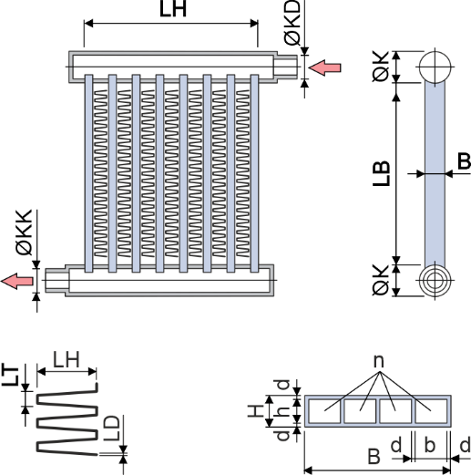
 | Spiralrippen-Luftkühler mit flüssigen Medien |  |  |  | 2 | 0.00 | FALSE | 2
 | Spiralrippen-Kältemittel und Dampf Kondensator |  |  |  | 2 | 0.00 | FALSE | 2
 | Spiralrippen-Kältemittel Einspritzverdampfer |  |  |  | 2 | 0.00 | FALSE | 2
 | Spiralrippen-Kältemittel Umlaufverdampfer |  |  |  | 2 | 0.00 | FALSE | 2
HEH-SR-G | Spiralrippen-Gaskühler mit flüssigen Medien- Elektrischer Defroster |  |  |  | 2 | 0.00 | FALSE | 2 | Platten-WT Luft-Luft 2-facher Kreuzstrom
 | Spiralrippen-Gaskühler als Einspritzverdampfer - Elektrischer Defroster |  |  |  | 2 | 0.00 | FALSE | 2
 | Spiralrippen-Gaskühler als Umlaufverdampfer - Elektrischer Defroster |  |  |  | 2 | 0.00 | FALSE | 2
ESH | Glykol-Rückkühler Trocken Adiabat Hybrid V-Form-2 Container-Abm. |  |  |  | 2 | 0.00 | FALSE | 2
 | Glykol-Rückkühler Trocken Adiabat Hybrid V-Form-2 grosse Abm. |  |  |  | 2 | 0.00 | FALSE | 2
 | Glykol-Rückkühler 1 x Hybrid in Klimageräte eingebaut |  |  |  | 2 | 0.00 | FALSE | 2
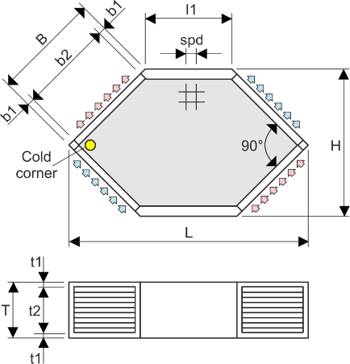
 | Glykol-Rückkühler 2 x Hybrid in Serie in Klimageräte eingebaut |  |  |  | 2 | 0.00 | FALSE | 2 | Platten-WT Luft-Luft 1-facher Gegenstrom
 | Evaporativ-Glattrohr-Kondensator |  |  |  | 2 | 0.00 | FALSE | 2
 | Split-Evaporativ-Glattrohr-Kondensator |  |  |  | 2 | 0.00 | FALSE | 2
 | Evaporativ-Glattrohr-Kühler |  |  |  | 2 | 0.00 | FALSE | 2
 | Split-Evaporativ-Glattrohr-Kühler |  |  |  | 2 | 0.00 | FALSE | 2
MCHE | Microchannel-Lamellen-Lufterhitzer mit flüssigen Medien |  |  |  | 2 | 0.00 | FALSE | 2
 | Microchannel-Lamellen-Luftkühler mit flüssigen Medien |  |  |  | 2 | 0.00 | FALSE | 2
 | Microchannel-Lamellen-Kältemittel-Kondensator |  |  |  | 2 | 0.00 | FALSE | 2
 | Microchannel-Lamellen-Kältemittel-DX-Verdampfer |  |  |  | 2 | 0.00 | FALSE | 2

Einführung in die Applikationen |  | Tage |  |  |  | CHF

TDB | Training in Bern - 6 Stunden pro Tag |  |  |  |  | 0.00

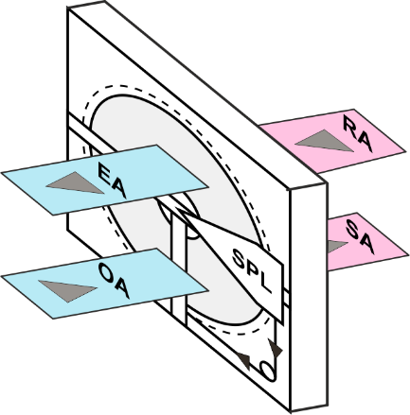
 |  | Total netto, Vorauszahlung: |  |  | CHF | 0.00
 |  |  |  |  |  |  |  |  | Thermic-Rotor |  |  | HEH-SR-G
 |  |  |  |  |  |  |  |  | Sorptions-Rotor
 |  |  |  |  |  |  |  |  | Desiccant-Rotor
 |  |  |  |  |  |  |  |  | Desiccant-Rotor-System |  |  | Anwendbar für beliebige Gase, wie zum Beispiel Luft, welche umweltschädliche Dämpfe enthalten, welche man durch Abkühlung auskondensieren und abscheiden kann. Die Dämpfe sind in der Praxis Gemische von Wasserdampf und umweltschädlichen Dämpfen, wie zum Beispiel Azeton. Für diese kommen die Gesetze von Raoult und Dalton zur Anwendung, welche beschreiben, wie sich der Partialdruck dieses Gemisches berechnen lässt. | Microchannel-Lamellen-Kältemittel-DX-Verdampfer

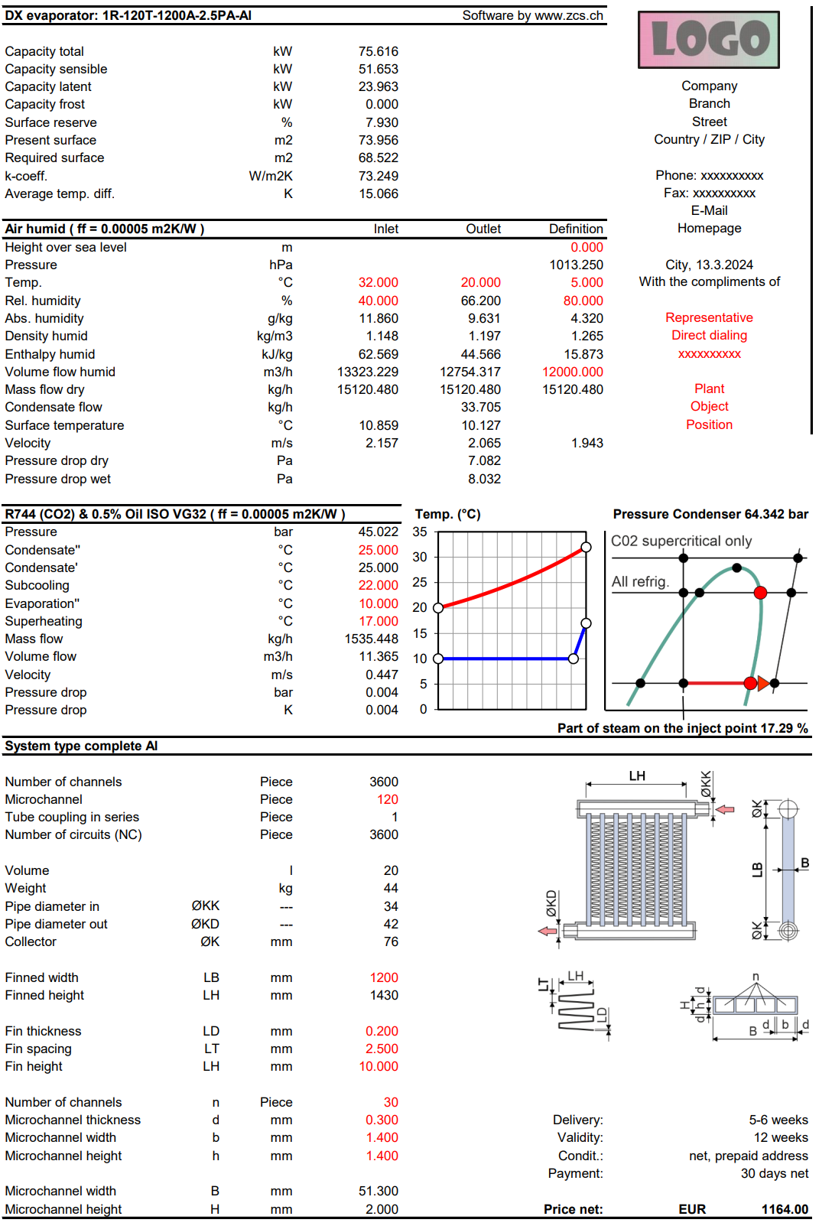
 |  |  |  |  |  | Zeller Consulting Suisse GmbH
 |  |  |  |  |  | HVAC solutions
 |  |  |  |  |  | Marin Zeller
 |  |  |  |  |  | Jurastrasse 35
 |  |  |  |  |  | CH-3063 Ittigen

 |  |  |  |  |  | www.zcs.ch |  |  |  |  |  | Example: t = 30 °C
 |  |  |  |  |  | info@zcs.ch
 |  |  |  |  |  | +41 (0)79 222 66 42 |  |  |  |  |  | Acetone: xA = 0.2, pA = 37960 Pa
 |  |  |  |  |  |  |  |  | Wenig angewendete Energierückgewinnungssysteme |  |  | Water: xB = 0.8, pB = 4247 Pa
 |  |  |  |  |  |  |  |  |  |  |  | Mixture: p = 0.2 x 37960 + 0.8 x 4247 = 10990 Pa
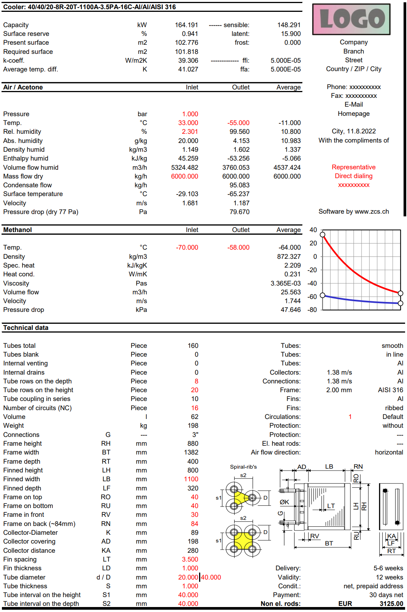
 |  |  |  |  |  |  |  |  | Thermic-Regenerator
 |  |  |  |  |  |  |  |  | Sorption-Regenerator
 |  |  |  |  |  |  |  |  | Desiccant-Regenerator
 |  |  |  |  |  |  |  |  | Desiccant-Regenerator-System

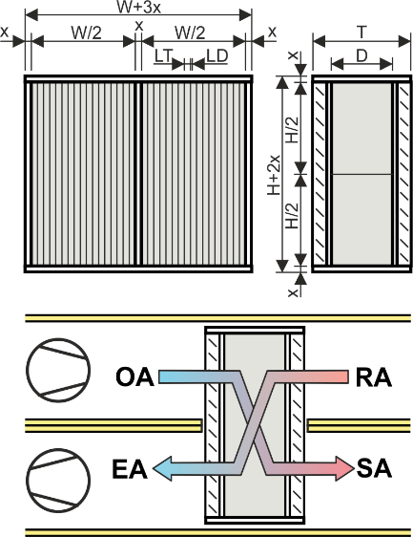

 |  |  |  |  |  |  |  |  |  |  |  |  | Microchannel-Lamellen-Lufterhitzer mit flüssigen Medien
 |  |  |  |  |  |  |  |  |  |  |  |  | Microchannel-Lamellen-Luftkühler mit flüssigen Medien

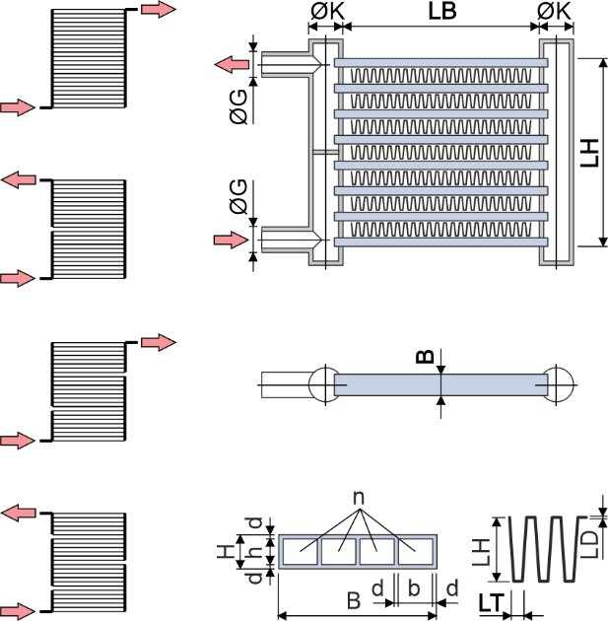

 |  |  |  |  |  |  |  |  | Selten angewendete Energierückgewinnungssysteme

 |  |  |  |  |  |  |  |  | Glattrohr-WT Luft-Luft 1 x Kreuzstrom Abluft aussen
 |  |  |  |  |  |  |  |  | Glattrohr-WT Luft-Luft 2 x Kreuzstrom Abluft aussen
 |  |  |  |  |  |  |  |  | Glattrohr-WT Luft-Luft 1 x Kreuzstrom Abluft innen
 |  |  |  |  |  |  |  |  | Glattrohr-WT Luft-Luft 2 x Kreuzstrom Abluft innen
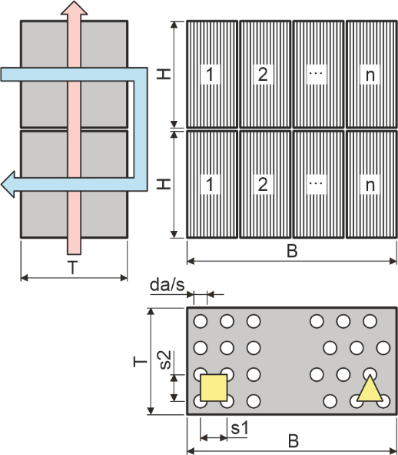

 |  |  |  |  |  |  |  |  | ESH

